Grundlagen
Typen HK | Typen Flach | DN Ventil | Ventilformen | Bauhöhen | Baulängen | Nabenabstände | Einbausituation
Flach-HK, profiliert | 10 | DN10 | Durchgang | 350 mm | 400 mm | 100 mm | normal
Flach-HK, glatt | 11 | DN15 | Eck | 500 mm | 500 mm | 200 mm | freistehend
Glieder | 20 | DN20 | Axial | 600 mm | 600 mm |  | hinter Verkleidung
Konvektor | 21 | DN25 | Winkeleck li. | 900 mm | 700 mm |  | unter Brüstung
Bad | 22 |  | Winkeleck re. |  | 800 mm |  | sonstige
 | 30 |  |  |  | 900 mm
 | 33 |  |  |  | 1,000 mm
 |  |  |  |  | 1,100 mm
 |  |  |  |  | 1,200 mm
 |  |  |  |  | 1,300 mm
 |  |  |  |  | 1,400 mm
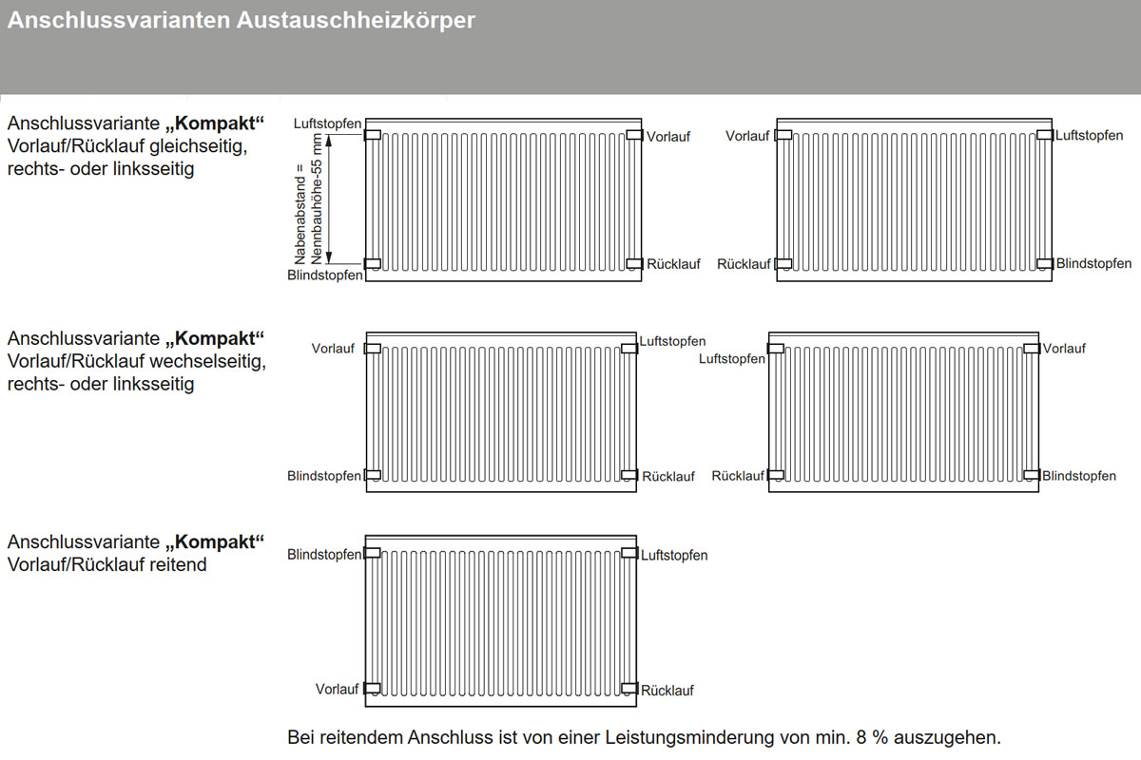
 |  |  |  |  | 1,500 mm
 |  |  |  |  | 1,600 mm
 |  |  |  |  | 1,700 mm
 |  |  |  |  | 1,800 mm
 |  |  |  |  | 1,900 mm
 |  |  |  |  | 2,000 mm
 |  |  |  |  | 2,100 mm
 |  |  |  |  | 2,200 mm
 |  |  |  |  | 2,300 mm
 |  |  |  |  | 2,400 mm
 |  |  |  |  | 2,500 mm
 |  |  |  |  | 2,600 mm
 |  |  |  |  | 2,700 mm
 |  |  |  |  | 2,800 mm
 |  |  |  |  | 2,900 mm
 |  |  |  |  | 3,000 mm

